wprowadzenie JEŻELI
Instrukcja warunkowa JEŻELI(test logiczny; prawda; fałsz)
 |  |  |  |  |  |  |  |  | TEST LOGICZNY (operatory porówniania):
 |  |  |  |  |  |  |  |  | = | równe
 |  |  |  |  |  |  |  |  | > | większe
 |  |  |  |  |  |  |  |  | < | mniejsze
 |  |  |  |  |  |  |  |  | >= | większe równe
 |  |  |  |  |  |  |  |  | <= | mniejsze równe
 |  |  |  |  |  |  |  |  | <> | różne
 | Zdefiniuj funkcję, która w zaznaczonych komórka poda informację TAK lub ---

 | A | B | A>B | A=B | A<B | A<>B | A>=B | A<=B | wskazówki
 | 90 | 46 | tak
 | 72 | 103 |  |  |  |  |  |  | Na karcie [Formuły] wykorzystaj funkcje: JEŻELI z kategorii Logiczne
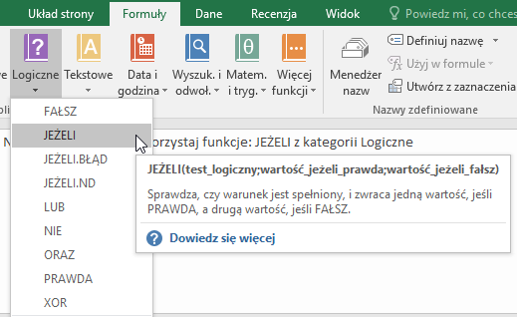
 | 152 | 168
 | 146 | 144
 | 18 | 135
 | 75 | 28
 | 17 | 87
 | 163 | 23
 | 115 | 152
 | 58 | 173
 | 158 | 23
 | 182 | 60
 | 120 | 181
 | 16 | 174
 | 41 | 170
 | 189 | 83
 | 66 | 17
 | 30 | 112
 | 10 | 57
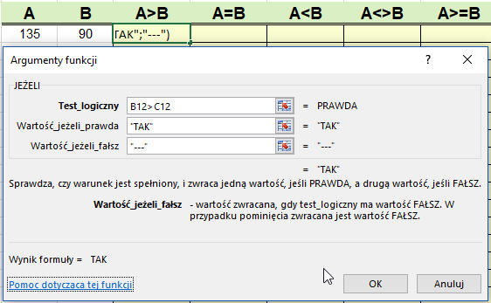
 | 64 | 62
 | 157 | 24
 | 90 | 47
 | 17 | 115
 | 187 | 122
 | 182 | 124
 | 87 | 156

Zadanie 2
 |  | wskazówki

Sporządź fragment zeznania podatkowego PIT według wzoru. |  | Na karcie [Formuły] wykorzystaj funkcje: JEŻELI z kategorii Logiczne
Do komórek oznaczonych na rysunku E19 i E20 wstaw funkcje,
tak aby po wprowadzeniu danych o wysokości należnego podatku
i wpłaconych zaliczek zostały obliczone:
- kwota do zapłaty (wtedy nadpłata jest równa zero)
lub
- nadpłata (wtedy kwota do zapłaty jest równa zero).
tu dowolna kwota wpłaconych zaliczek

należny podatek | 2000

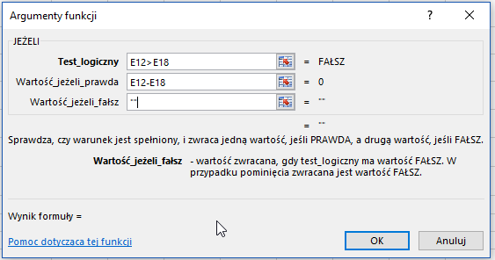
USTALENIE KWOTY DO ZAPŁATY/ZWROTU
tu dowolna kwota należnego podatku

zaliczki pobrane/wpłacone | 2000
do zapłaty
nadpłata (do zwrotu)

